面积表
 | 不动产证号 | 土地面积 |  | 用途 | 容积率 | 计容建筑面积 | 总建筑面积 | 计容建筑面积 | 经营性用途 |  |  |  |  |  | 非经营性用途
 |  |  |  |  |  |  |  |  | 住宅 |  | 幼儿园 |  | 地下商业 | 商业占计容面积比例 | 社区配套（地下计容） | 商业/配套占计容面积比例 | 地下配套用房 | 地下配套（地下计容）
1#地块 | 湘（2016）长沙市不动产权第0001821号 | 72299.64 |  | 住宅用地 | 3.54 | 255941 | 377865.84 | 301314.2 | 284135.97 | 241349.54 | 6672.84 | 5668.01 | 9039.39 | 7678.2 | 1466 | 1245.25 | 76551.64 | 65024.16

 |  |  |  |  |  | 0 |  |  |  |  |  |  | 0 |  | #DIV/0!
 |  |  |  |  |  |  |  |  |  |  |  |  | 0 |  | #DIV/0!

 | 1#地块 | 72,299.64 | 3.75 | 271,123.65
 | 2#地块1期1组团 | 23,457.47 | 3.75 | 87,965.51
 | 2#地块1期2组团 | 26,441.71 | 3.75 | 99,156.41
 | 2#地块2期1组团 | 27,040.87 | 3.75 | 101,403.26
 | 2#地块2期2组团 | 42,164.18 | 3.75 | 158,115.68
 | 3#地块 | 7,040.54 | 8.23 | 57,943.64
 | 4#地块 | 16,366.67 | 9.1 | 148,936.70
 | 7#地块 | 3,554.21 | 4.18 | 14,856.60
 | 8#地块 | 8,130.89 | 3.63 | 29,515.13
 | 9#地块 | 14,325.93 | 8.77 | 125,638.41
 | 10#地块 | 38,188.08 | 3.28 | 125,256.90
 | 11#地块 | 56,546.04 | 3.47 | 196,214.76
 | 12#地块 | 66,413.67 | 4.37 | 290,227.74
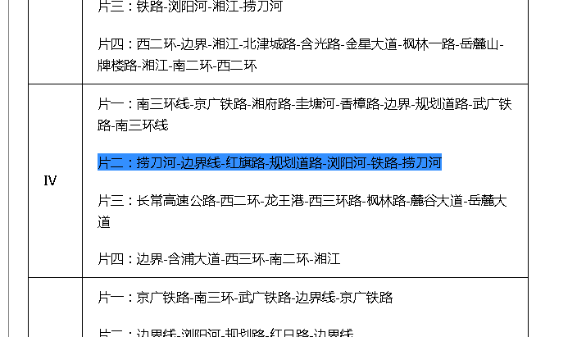
 | 13#地块 | 14,042.77 | 1.54 | 21,625.87
 | 15#地块 | 16,747.95 | 3.76 | 62,972.29
 | 16#地块 | 102,426.30 | 4.55 | 466,039.67
 | 17#地块 | 44,776.57 | 4.84 | 216,718.60
 | 18#地块 | 21,904.02 | 3.68 | 80,606.79
 |  | 601,867.51 |  | 2,554,317.60
 |  |  |  | 2,700,000.00

 | 37733.14 | 438803.29 | 29473 | 2534 | 111212
 | 281839.53 | 1520321.5 | 16396 | 3040 | 462107
 | 319572.67 | 1959124.79 | 45869 | 5574 | 573319

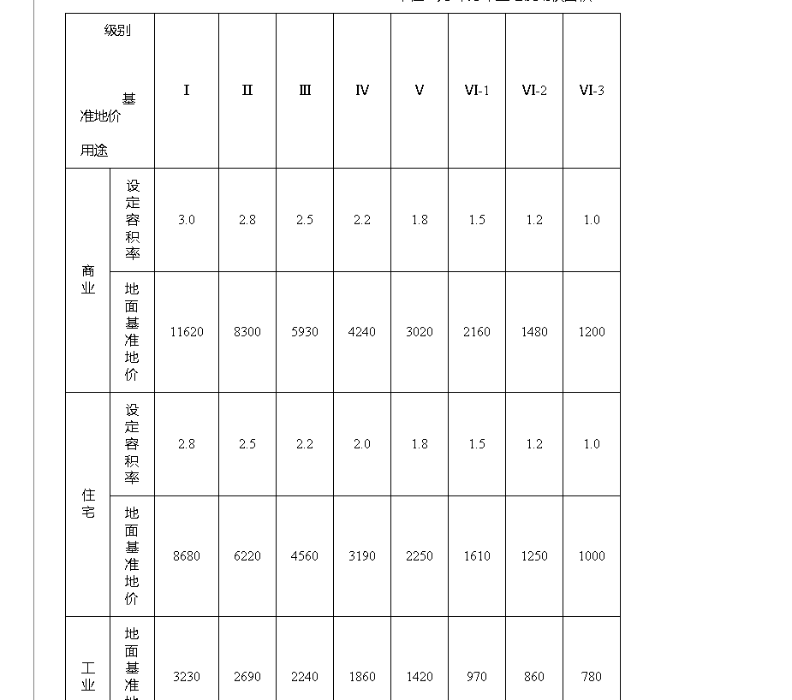

 | 281839.53 | 1520321.5 | 16320 | 3025 | 459973
 | 37733.14 | 298918.99 | 20993 | 2650 | 79215
 | 319572.67 | 1819240.49 | 37313 | 5675 | 539188

